任务说明表
任务类型 | 任务类型(描述) | ID区间 | 事件id | 计数类型 | 说明 | 是否自动提交 | 是否自动提交领奖
1 |  | 1000-1999 | 1001-1999 | 计数型(累计次数) | 接到后重新计数，从0开始 | 1 | 满足条件自动完成
2 |  | 2000-2999 | 2001-2999 | 状态型(状态计数) | 接到任务时任务初始为当前状态值 | 0 | 手动点击提交完成
3 |  | 3000-3999
4 |  | 4000-4999
5 |  | 5000-5999
6 |  | 6000-6999
7 |  | 7000-7999
8 |  | 8000-8999
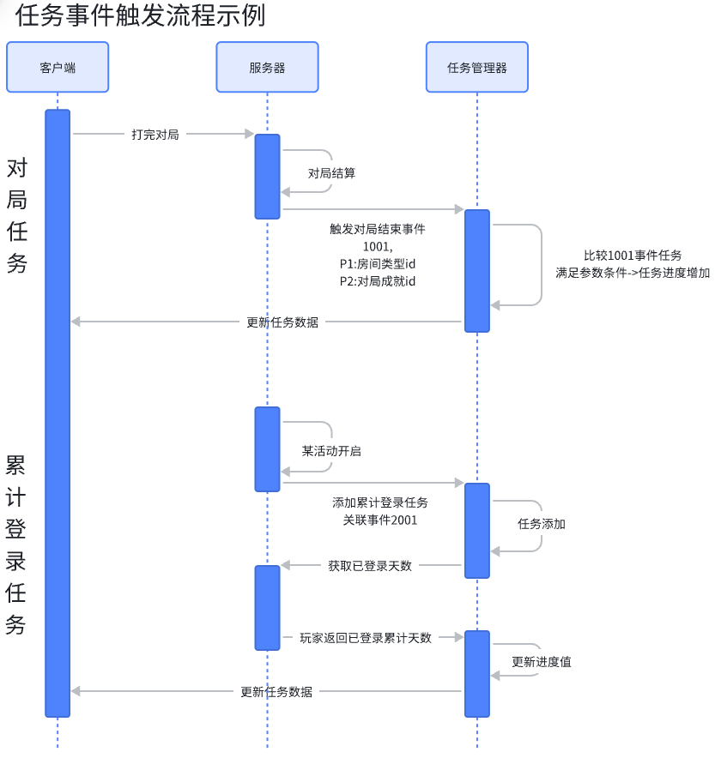
9 |  | 9000-9999
10 |  | 10000-10999
11 |  | 11000-11999
12 |  | 12000-12999
13 |  | 13001-13999
14 |  | 14001-14999
15 |  | 15001-15999
16 |  | 16001-16999

